Брелок
Фамилия имя отчество |  |  |  | дата

Брелок "свиток", "номер"

Артикул | Фото товара | Размер | Кол-во шт. | Стоимость 1ед. | Сумма, руб | Примечание
1 |  | 47*34 | 0 | 25.00 | -
2 |  | 47*34 | 0 | 25.00 | -
3 | 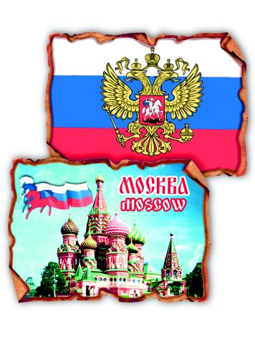 | 47*34 | 0 | 25.00 | -
4 | 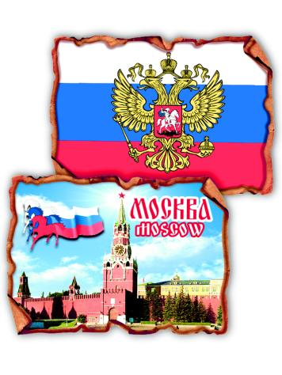 | 47*34 | 0 | 25.00 | -
5 | 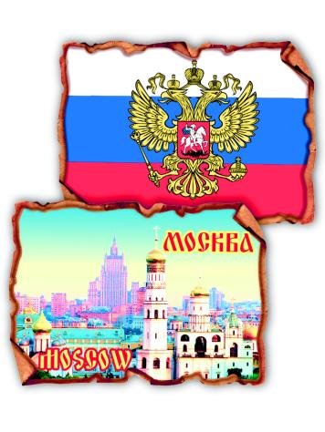 | 47*34 | 0 | 25.00 | -
6 | 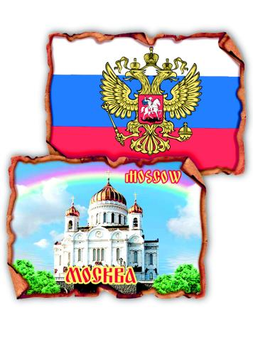 | 47*34 | 0 | 25.00 | -
7 | 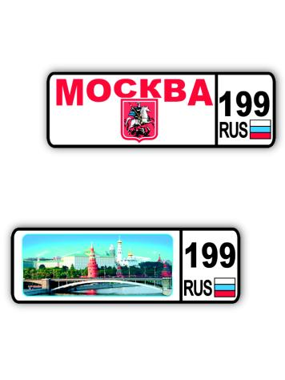 | 55*18 | 0 | 25.00 | -
 |  |  |  |  | -

